Hoja1
En una envasadora de harina, se toman 4 muestras (n = 4) de peso en gramos en 4 intervalos de tiempo diferentes (ver tabla). _ _
1) Construya las graficas de control: a) X vs R b) $\overline{X}$ vs S
2) Interprete resultados

 | Subgrupo | Muestra 1 | Muestra 2 | Muestra 3 | Muestra 4 | Control
 | 1 | 500 | 502 | 498 | 501 | 504.11875
 | 2 | 497 | 499 | 501 | 503 | 499.5625
 | 3 | 502 | 505 | 501 | 498 | 495.00625
 | 4 | 496 | 498 | 495 | 497

$$\overset{̿}{X}$$
$$\overline{R}$$
$$\overline{S}$$
 | Promedio | 498.75 | 501 | 498.75 | 499.75 |  | 499.5625
 | Rango | 6 | 7 | 6 | 6 |  | 6.25
 | Desviacion Estandar | 2.7537852736 | 3.1622776602 | 2.8722813233 | 2.7537852736 |  | 2.8855323827

$\overline{ X}$ - $\overline{R}$
 |  |  | A2 | D3 | D4
1. Grafica de control |  |  | 0.729 | 0 | 2.282

LSC=X̄̄+A₂·R̄ | 504.11875
LC=X̄̄ | 499.5625
LIC=X̄̄−A₂·R̄ | 495.00625

2. Grafica
Muestra 1 | 500 | 497 | 502 | 496
Muestra 2 | 502 | 499 | 505 | 498
Muestra 3 | 498 | 501 | 501 | 495
Muestra 4 | 501 | 503 | 498 | 497
Control | 504.11875 | 499.5625 | 495.00625

 |  |  |  |  |  | LCS

 |  |  |  |  |  |  |  | 6 | 7 | 6 | 6 | 14.2625 | 6.25 | 0
$$\overset{̿}{X}$$

 |  |  |  |  |  | LCI |  |  |  |  |  |  |  | LCS

 |  |  |  |  |  |  |  |  |  |  |  |  |  | R̄
3. Analisis e interpretacion
De acuerdo a la grafica de control X (barra), se observa que:
i) El proceso de envasado de harina esta controlado, tan solo un dato de la muestra 2 se sale de la banda de control(6%).
ii) La carta control especifica que los pesos deben estar entre 495 y 504 gramos
 |  |  |  |  |  |  |  |  |  |  |  |  |  | LCI
B) Carta de control R̄

B. Gráfica R: Controla la dispersión o variabilidad
1. limites de control
LSC=D₄·R̄ | 14.2625
LC=R̄ | 6.25
LIC=D₃·R̄ | 0

2. Grafica

 |  |  |  |  |  | LCS

 |  |  |  |  |  | R̄

 |  |  |  |  |  | LCI

3. Analisis e interpretacion
En cuanto a la dispersion o variabilidad de los pesos en el envasado de harina esta bajo control total, ningun valor o rango se sale de dicha banda de control
La dispersion del proceso de envasado de harina debe estar entre 0 y 14,25 gramos
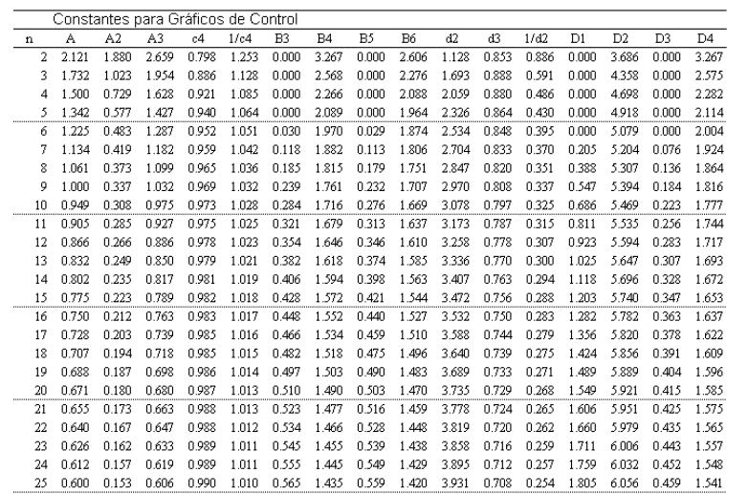

$$\overline{X}$$
Carta de control |  | vs S
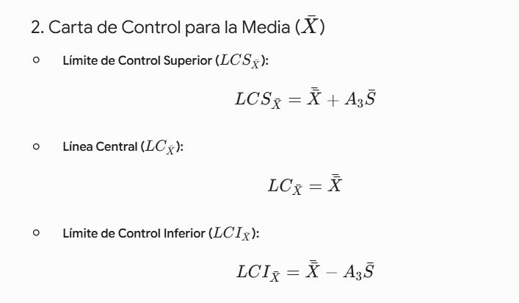
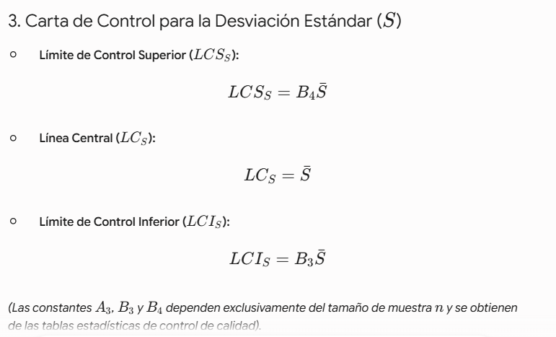

$$\overline{X}$$
Nota: terminar de hacer este ejercicio completo con la carta de control |  |  |  |  | vs S

1. Limites de control
2. Grafica
3. Analisis de resultados

